Vòng lặp
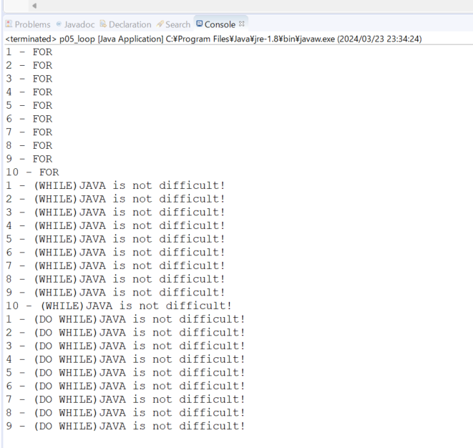
java_training
 | src
 |  | ph1_basic
 |  |  | p01_introduce.java
 |  |  | p02_variable.java
 |  |  | p03_operator.java
 |  |  | p04_condition.java
 |  |  | p05_loop.java |  | → | new

java\java_training\src\ph1_basic\p05_loop.java
package ph1_basic;

public class p05_loop {
 | public static void main(String[] args) {
 |  | // FOR
 |  | for(int i = 1; i <= 10; i++){
 |  |  | System.out.println(i + " - FOR");
 |  | }

 |  | // WHILE
 |  | int j = 1;
 |  | while(j <= 10){ |  |  |  |  | → | Điều kiện dừng của vòng lặp
 |  |  | System.out.println(j + " - (WHILE)JAVA is not difficult!");
 |  |  | j++;
 |  | }

 |  | // DO WHILE
 |  | int k = 1;
 |  | do { |  |  |  |  | → | So với vòng lặp for và while thì cần lưu ý là vòng lặp do - while:
 |  |  | System.out.println(k + " - (DO WHILE)JAVA is not difficult!"); |  |  |  |  |  | Thực hiện nội dung trong vòng lặp trước sau đó mới kiểm tra điều kiện
 |  |  | k++; | // k11 |  |  |  |  | Thực hiện ít nhất 1 lần câu lệnh nằm trong vòng lặp đó
 |  | } while (k < 10); |  |  |  |  | → | Điều kiện dừng của vòng lặp
 | }
}

Thực thi

Ex Bảng cửu chương _ Basic
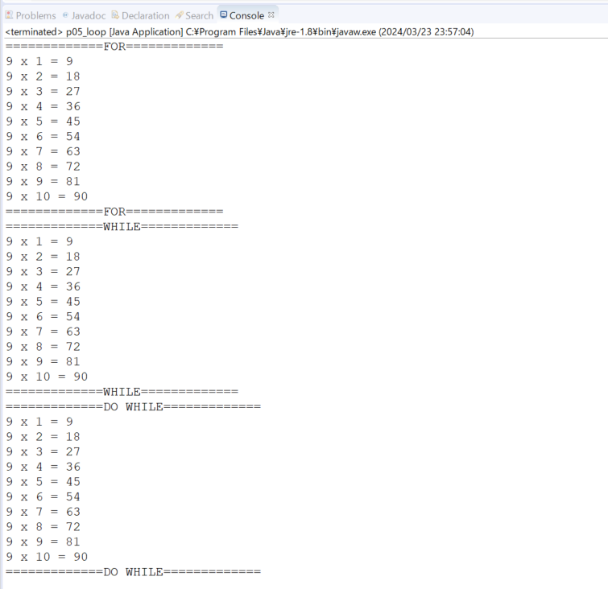
java_training
 | src
 |  | ph1_basic
 |  |  | p01_introduce.java
 |  |  | p02_variable.java
 |  |  | p03_operator.java
 |  |  | p04_condition.java
 |  |  | p05_loop.java |  | → | edit

https://docs.oracle.com/javase/tutorial/java/data/numberformat.html
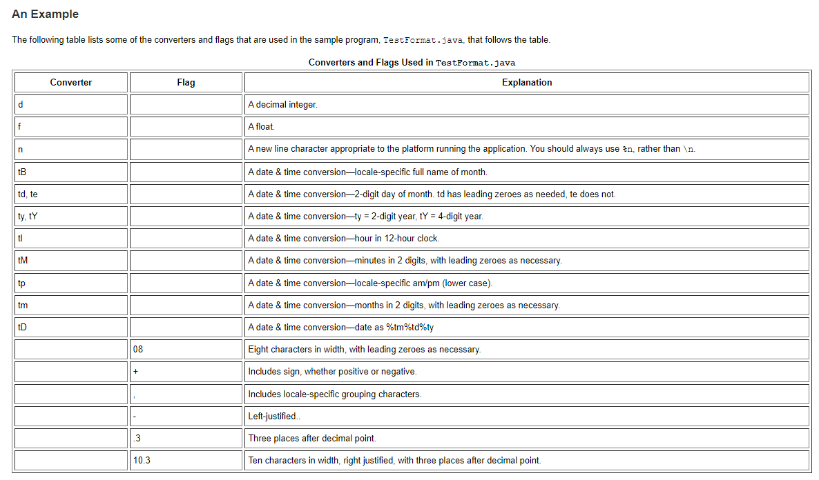

java_training\src\ph1_basic\p05_loop.java
package ph1_basic;

public class p05_loop {
 | public static void main(String[] args) {
 |  | int number = 9;

 |  | // FOR
 |  | System.out.println("=============FOR=============");
 |  | for(int i = 1; i <= 10; i++){
 |  |  | System.out.printf("%d x %d = %d%n", number, i, number*i); |  |  |  | → | %n: Xuống dòng
 |  | }
 |  | System.out.println("=============FOR=============");
 |  | // WHILE
 |  | System.out.println("=============WHILE=============");
 |  | int j = 1;
 |  | while(j <= 10){
 |  |  | System.out.printf("%d x %d = %d%n", number, j, number*j);
 |  |  | j++;
 |  | }
 |  | System.out.println("=============WHILE=============");
 |  | // DO WHILE
 |  | System.out.println("=============DO WHILE=============");
 |  | int k = 1;
 |  | do {
 |  |  | System.out.printf("%d x %d = %d%n", number, k, number*k);
 |  |  | k++;
 |  | }while(k <= 10);
 |  | System.out.println("=============DO WHILE=============");
 | }

 | // 001 LOOP
 | public static void main001(String[] args) {
 |  | // FOR
 |  | for(int i = 1; i <= 10; i++){
 |  |  | System.out.println(i + " - FOR");
 |  | }

 |  | // WHILE
 |  | int j = 1;
 |  | while(j <= 10){
 |  |  | System.out.println(j + " - (WHILE)JAVA is not difficult!");
 |  |  | j++;
 |  | }

 |  | // DO WHILE
 |  | int k = 1;
 |  | do {
 |  |  | System.out.println(k + " - (DO WHILE)JAVA is not difficult!");
 |  |  | k++; | // k11
 |  | } while (k < 10);
 | }
}

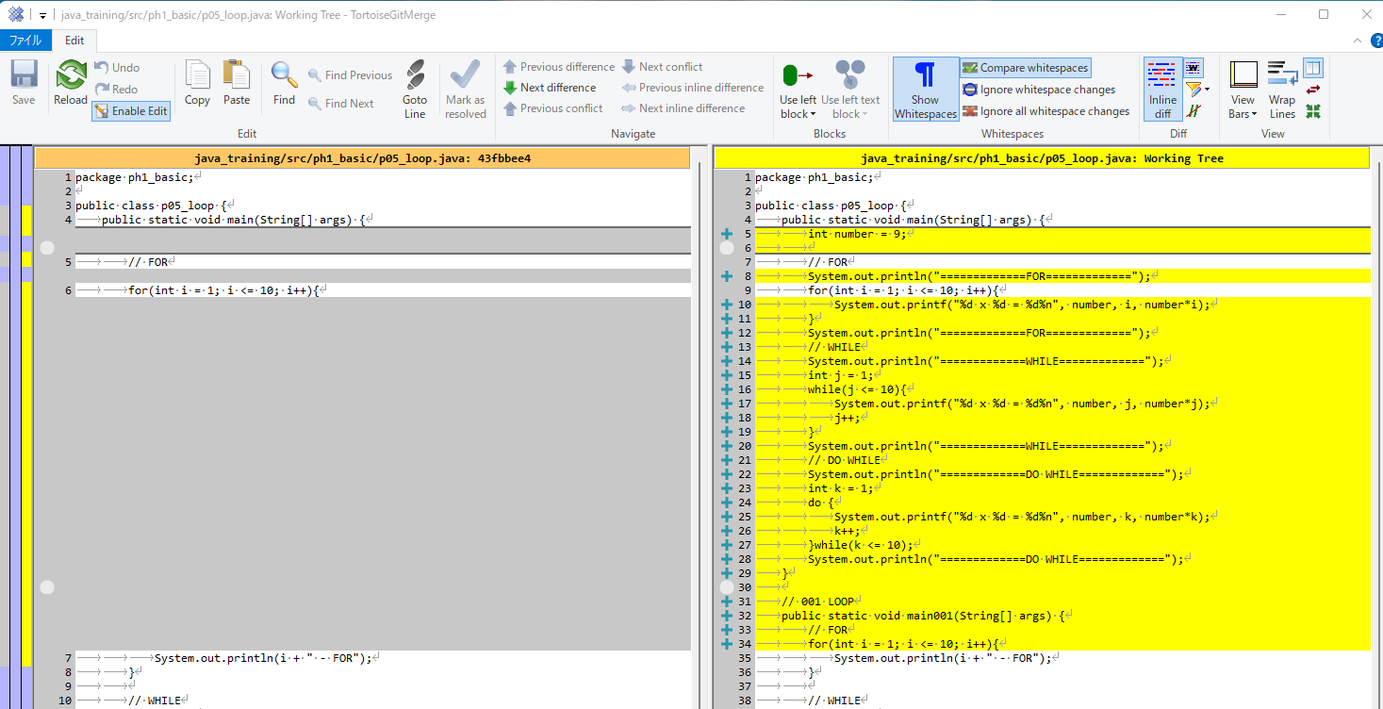

Thực thi

Ex Bảng cửu chương _ Full
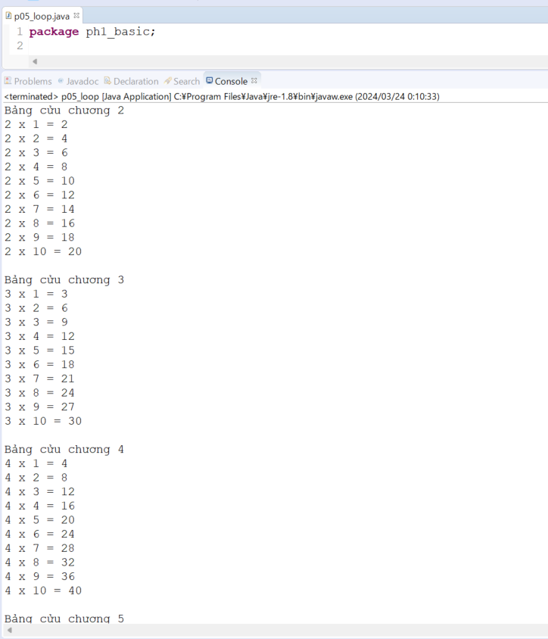
java_training
 | src
 |  | ph1_basic
 |  |  | p01_introduce.java
 |  |  | p02_variable.java
 |  |  | p03_operator.java
 |  |  | p04_condition.java
 |  |  | p05_loop.java |  | → | edit

java_training\src\ph1_basic\p05_loop.java
package ph1_basic;

public class p05_loop {
 | public static void main(String[] args) {
 |  | int i = 2;
 |  | while(i <= 9){
 |  |  | System.out.println("Bảng cửu chương " + i);
 |  |  | for(int j = 1; j <= 10; j++){
 |  |  |  | System.out.printf("%d x %d = %d%n", i, j, i*j);
 |  |  | }
 |  |  | System.out.println(); |  |  |  | → | 1 dòng trắng
 |  |  | i++;
 |  | }
 | }

 | // 002 BẢNG CỬU CHƯƠNG - BASIC
 | public static void main002(String[] args) {
 |  | int number = 9;

 |  | // FOR
 |  | System.out.println("=============FOR=============");
 |  | for(int i = 1; i <= 10; i++){
 |  |  | System.out.printf("%d x %d = %d%n", number, i, number*i);
 |  | }
 |  | System.out.println("=============FOR=============");
 |  | // WHILE
 |  | System.out.println("=============WHILE=============");
 |  | int j = 1;
 |  | while(j <= 10){
 |  |  | System.out.printf("%d x %d = %d%n", number, j, number*j);
 |  |  | j++;
 |  | }
 |  | System.out.println("=============WHILE=============");
 |  | // DO WHILE
 |  | System.out.println("=============DO WHILE=============");
 |  | int k = 1;
 |  | do {
 |  |  | System.out.printf("%d x %d = %d%n", number, k, number*k);
 |  |  | k++;
 |  | }while(k <= 10);
 |  | System.out.println("=============DO WHILE=============");
 | }

 | // 001 LOOP
 | public static void main001(String[] args) {
 |  | // FOR
 |  | for(int i = 1; i <= 10; i++){
 |  |  | System.out.println(i + " - FOR");
 |  | }

 |  | // WHILE
 |  | int j = 1;
 |  | while(j <= 10){
 |  |  | System.out.println(j + " - (WHILE)JAVA is not difficult!");
 |  |  | j++;
 |  | }

 |  | // DO WHILE
 |  | int k = 1;
 |  | do {
 |  |  | System.out.println(k + " - (DO WHILE)JAVA is not difficult!");
 |  |  | k++; | // k11
 |  | } while (k < 10);
 | }
}

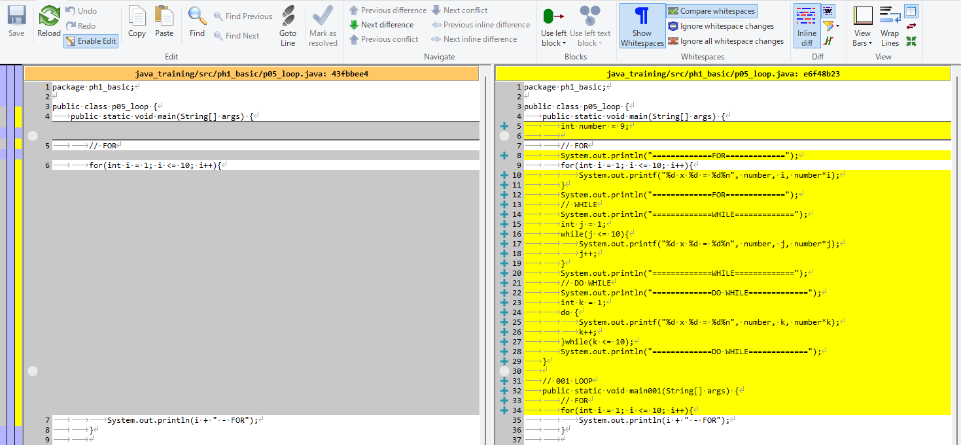

Thực thi

Break & continue
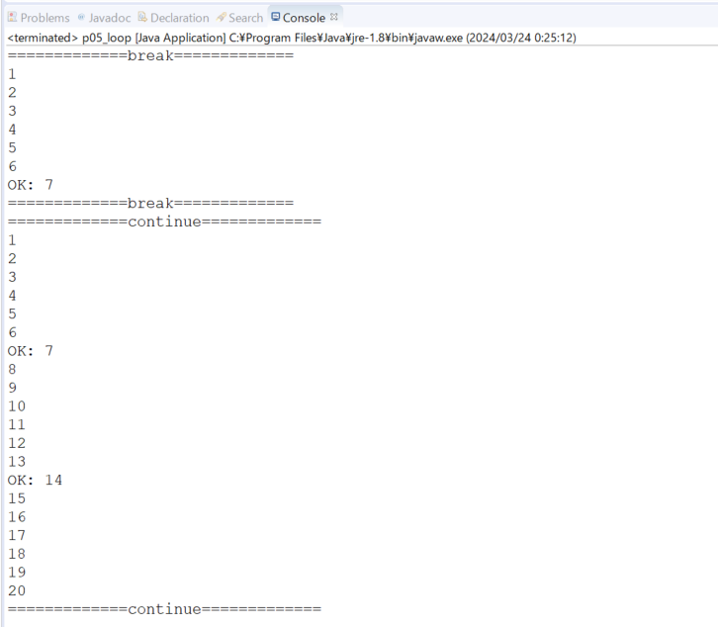
java_training
 | src
 |  | ph1_basic
 |  |  | p01_introduce.java
 |  |  | p02_variable.java
 |  |  | p03_operator.java
 |  |  | p04_condition.java
 |  |  | p05_loop.java |  | → | edit

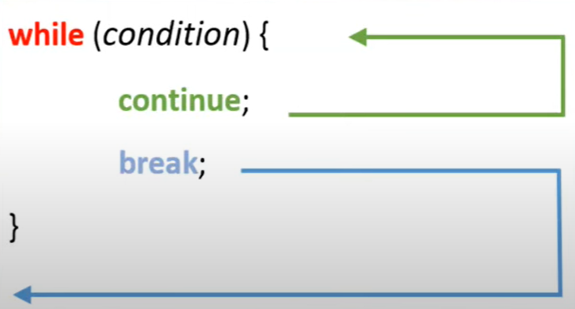

 |  |  |  |  |  |  |  | continue: Dừng để dừng vòng lặp tại giá trị đó và nhảy sang giá trị khác trong vòng lặp

 |  |  |  |  |  |  |  | break: Thực hiện thoát ra ngoài vòng lặp

java_training\src\ph1_basic\p05_loop.java
package ph1_basic;

public class p05_loop {
 | // 004 BREAK CONTINUE
 | public static void main(String[] args) {
 |  | System.out.println("=============break=============");
 |  | for (int i = 1; i <= 20; i++) {
 |  |  | if (i % 7 == 0) {
 |  |  |  | System.out.println("OK: " + i);
 |  |  |  | break; |  |  | → | Thực hiện thoát ra ngoài vòng lặp
 |  |  | }
 |  |  | System.out.println(i);
 |  | }
 |  | System.out.println("=============break=============");
 |  | System.out.println("=============continue=============");
 |  | for (int i = 1; i <= 20; i++) {
 |  |  | if (i % 7 == 0) {
 |  |  |  | System.out.println("OK: " + i);
 |  |  |  | continue; |  |  | → | Dừng để dừng vòng lặp tại giá trị đó và nhảy sang giá trị I tiếp theo
 |  |  | }
 |  |  | System.out.println(i);
 |  | }
 |  | System.out.println("=============continue=============");
 | }

 | // 003 BẢNG CỬU CHƯƠNG - FULL
 | public static void main003(String[] args) {
 |  | int i = 2;
 |  | while(i <= 9){
 |  |  | System.out.println("Bảng cửu chương " + i);
 |  |  | for(int j = 1; j <= 10; j++){
 |  |  |  | System.out.printf("%d x %d = %d%n", i, j, i*j);
 |  |  | }
 |  |  | System.out.println();
 |  |  | i++;
 |  | }
 | }

 | // 002 BẢNG CỬU CHƯƠNG - BASIC
 | public static void main002(String[] args) {
 |  | int number = 9;

 |  | // FOR
 |  | System.out.println("=============FOR=============");
 |  | for(int i = 1; i <= 10; i++){
 |  |  | System.out.printf("%d x %d = %d%n", number, i, number*i);
 |  | }
 |  | System.out.println("=============FOR=============");
 |  | // WHILE
 |  | System.out.println("=============WHILE=============");
 |  | int j = 1;
 |  | while(j <= 10){
 |  |  | System.out.printf("%d x %d = %d%n", number, j, number*j);
 |  |  | j++;
 |  | }
 |  | System.out.println("=============WHILE=============");
 |  | // DO WHILE
 |  | System.out.println("=============DO WHILE=============");
 |  | int k = 1;
 |  | do {
 |  |  | System.out.printf("%d x %d = %d%n", number, k, number*k);
 |  |  | k++;
 |  | }while(k <= 10);
 |  | System.out.println("=============DO WHILE=============");
 | }

 | // 001 LOOP
 | public static void main001(String[] args) {
 |  | // FOR
 |  | for(int i = 1; i <= 10; i++){
 |  |  | System.out.println(i + " - FOR");
 |  | }

 |  | // WHILE
 |  | int j = 1;
 |  | while(j <= 10){
 |  |  | System.out.println(j + " - (WHILE)JAVA is not difficult!");
 |  |  | j++;
 |  | }

 |  | // DO WHILE
 |  | int k = 1;
 |  | do {
 |  |  | System.out.println(k + " - (DO WHILE)JAVA is not difficult!");
 |  |  | k++; | // k11
 |  | } while (k < 10);
 | }
}

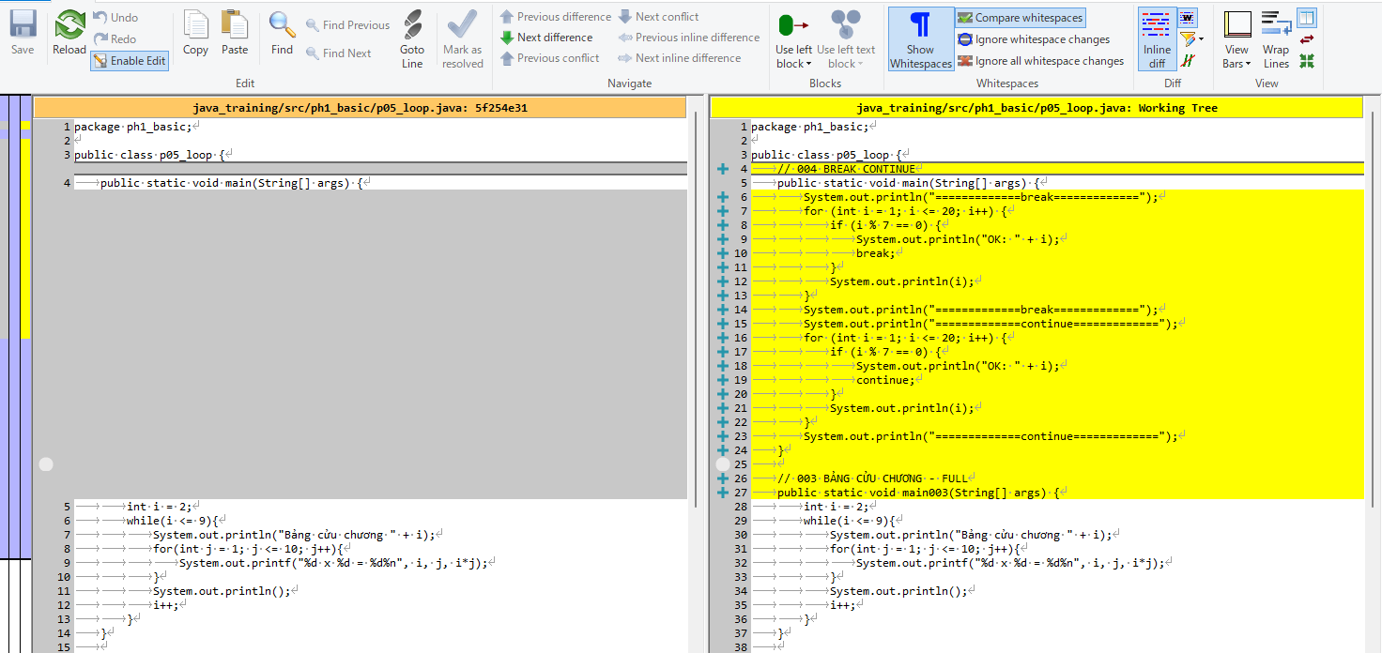

Thực thi

